فایل خالی (2)
ردیف : |  | 3926 |  | گروه صنعتی پارس(واحد کفش)
تاریخ ثبت : |  | 27 | 9 | 1398 |  | زمان تقریبی تولید : |  |  | روز
تاریخ تحویل : |  |  |  | 1398 |  | زمان تقریبی تحویل : |  |  | روز |  | نام مشتری : |  | کفش پارس
تاریخ تأمین مواد : |  |  |  | 1398 |  | زمان تقریبی تأمین : |  |  | روز

مدل : |  |  | سایز | 40 | 41 | 42 | 43 | 44 | 45 | 0 | جمع | کد تولید : | 726 | سایز | 40 | 41 | 42 | 43 | 44 | 45 |  | جمع
296/12 |  |  | جفت | 5 | 10 | 15 | 15 | 10 | 5 | 0 | 60 |  |  | جفت | 5 | 10 | 15 | 15 | 10 | 5 |  | 60
 |  |  | نام خیاط |  |  |  |  |  |  |  |  | رنگ : | عسلی
 |  |  |  |  |  |  |  |  |  |  |  |  |  | جفت : |  | 540
 |  |  |  |  |  |  |  |  |  |  |  |  |  |  |  |  |  |  |  |  | 42
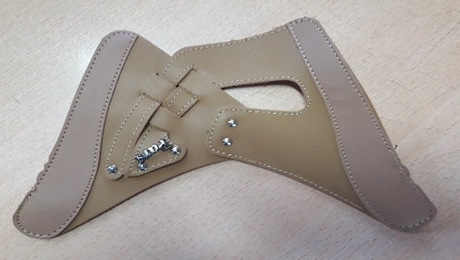
ردیف | مواد مصرفی برشکاری رویه |  |  | واحد | تعداد جفت |  | مقدار استاندارد |  | مصرف واقعی |  | تصویر : |  |  | ردیف | کد | مواد مصرفی برشکاری رویه |  | واحد | مقدار استاندارد
1 | سوبله پاویا عسلی |  |  | متر | 60 |  | 3.3 |  |  |  |  |  |  | 1 |  | سوبله پاویا عسلی |  | متر | 30
2 | سوئیت قهوه ای دوبله با نان واون |  |  | متر | 60 |  | 0.5 |  |  |  |  |  |  | 2 |  | سوئیت قهوه ای دوبله با نان واون |  | متر | 4.8
3 |  |  |  |  |  |  |  |  |  |  |  |  |  | 3
4 |  |  |  |  |  |  |  |  |  |  |  |  |  | 4
نام و امضاء برشکار : |  |  | نام و امضاء کنترل کننده : |  |  | نام وامضاء کنترل کننده نهایی |  |  | نام و امضاء مسئول انبار مرکزی : |  |  |  | تایم استانداد
 |  |  |  |  |  |  |  |  |  |  |  |  | 10:00:00

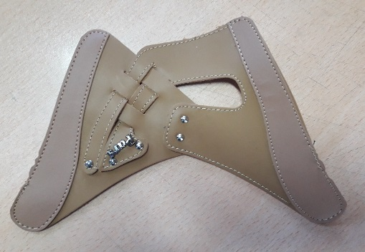
مدل : |  | 296/12 |  |  | کد تولید : |  |  | 726 |  |  | تصویر :
مواد و ملزومات مصرفی دوخت |  |  |  | واحد | تعداد جفت |  | مقدار استاندارد |  | مصرف واقعی |  |  |  |  | مواد و ملزومات مصرفی دوخت |  |  |  | واحد | مقدار استاندارد
1 | مارک پارس نیکل |  |  | جفت | 60 |  | 120.0 |  |  |  |  |  |  | 1 |  | مارک پارس نیکل |  | جفت | 1080
2 | میخ زیر و رو نیکل |  |  | عدد | 60 |  | 600.0 |  |  |  |  |  |  | 2 |  | میخ زیر و رو نیکل |  | عدد | 5400
3 |  |  |  |  |  |  |  |  |  |  |  |  |  | 3
4 |  |  |  |  |  |  |  |  |  |  |  |  |  | 4
نام و امضاء خیاط : |  |  | نام و امضاء کنترل کننده : |  |  | نام وامضاء کنترل کننده نهایی |  |  | نام و امضاء مسئول انبار مرکزی : |  |  |  | امضاء مدیریت :

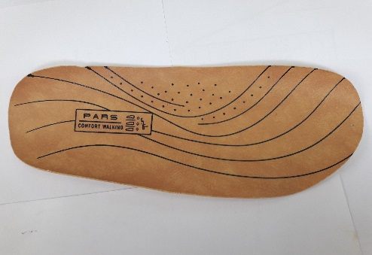
سایز |  | 40 | 41 | 42 | 43 | 44 | 45 | 0 | جمع |  | تصویر :
جفت |  | 5 | 10 | 15 | 15 | 10 | 5 | 0 | 60
مدل : |  | 296/12 |  |  | کد تولید : |  |  | 726
ردیف | مواد مصرفی برشکاری کفی |  |  | واحد | تعداد جفت |  | مقدار استاندارد |  | مصرف واقعی |  |  |  |  | ردیف | کد | مواد مصرفی برشکاری کفی |  | واحد | مقدار استاندارد
1 | کفی کرم بژ ونزیا |  |  | متر | 60 |  | 3.5 |  |  |  |  |  |  | 1 |  | کفی کرم بژ ونزیا |  | متر | 31.5
2 |  |  |  |  |  |  |  |  |  |  |  |  |  | 2
نام و امضاء برشکار : |  |  | نام و امضاء کنترل کننده : |  |  | نام وامضاء کنترل کننده نهایی |  |  | نام و امضاء مسئول انبار مرکزی : |  |  |  | امضاء مدیریت :

نوع پیمانکاری : |  | لیزر | گلدوزی |  | چاپ |  | نام پیمانکاران :

مدل : |  | 296/12 |  |  | کد تولید : |  |  | 726 |  |  | تصویر :
ردیف | مواد مصرفی برشکاری جورابگیر |  |  | واحد | تعداد جفت |  | مقدار استاندارد |  | مصرف واقعی |  |  |  |  | ردیف | کد | مواد مصرفی برشکاری جورابگیر |  | واحد | مقدار استاندارد
1 |  |  |  |  |  |  |  |  |  |  |  |  |  | 1
2 |  |  |  |  |  |  |  |  |  |  |  |  |  | 2
نام و امضاء برشکار : |  |  | نام و امضاء کنترل کننده : |  |  | نام وامضاء کنترل کننده نهایی |  |  | نام و امضاء مسئول انبار مرکزی : |  |  |  | امضاء مدیریت :

